TS
Pielikums Nr.1
TEHNISKĀ SPECIFIKĀCIJA UN PRETENDENTA TEHNISKAIS UN FINANŠU PIEDĀVĀJUMS
Transporta līdzekļu salonu sēdekļu audumu piegāde

1 | Audumi paredzēti izmantošanai RP SIA "Rīgas satiksme" lietojumā esošo sabiedrisko transportlīdzekļu sēdeķu tapsēšanai.
2 | Lai nodrošinātu vienotu sabiedrisko transpotlīdzekļu dizainu, piedāvājumā jāiekļauj tikai tabulā norādītie audumi. Ekvivalenti vai analogi audumi nav iespējami.
3 | Piegādes adreses pēc nepieciešamības: 1) 1.TPN, Ganību dambis 32, Rīga; 2) 2.TPN, Jelgavas ielā 37, Rīga; 3) 6.AP, Kleistu 28, Rīga; 4) 7.AP, Vestienas iela 35, Rīga; 5) SRD, Brīvības iela 191, Rīga; 6) 1.2 CN Vestienas iela 35, Rīga; 7) 2.2 CN Brīvības iela 191/7k., 1.st., Rīga.
4 | Apmaksas veids - 100% pēcapmaksa.
5 | Piegādātājam katram piedāvātajam produktam jāiesniedz Tehnisko datu lapas.
Tehniskā specifikācija |  |  |  |  |  | Pretendenta piedāvājums
N.p.k. | Nosaukums | Materiāla vizuālais paraugs | Transporta modelis | Mērv. | Plānotais 1 (viena) gada apjoms (t.m) | Pretendenta tehniskais piedāvājums (jānorāda ražotājs, apraksts atbilstoši pasūtītāja prasībām, izmērs un m rullī) | Minimālais pasūtījuma daudzums, vienā pasūtījuma reizē (mērvienībās) | Preces piegādes termiņš (dienās) | Cena par 1 (vienu) t.m EUR bez PVN* | Piedāvājuma cena par visu apjomu, EUR bez PVN

1. daļa | Audums sēdekļiem tumši zils ar krāsainiem elementiem. Australia Marino VU-X075-0005-0001. | 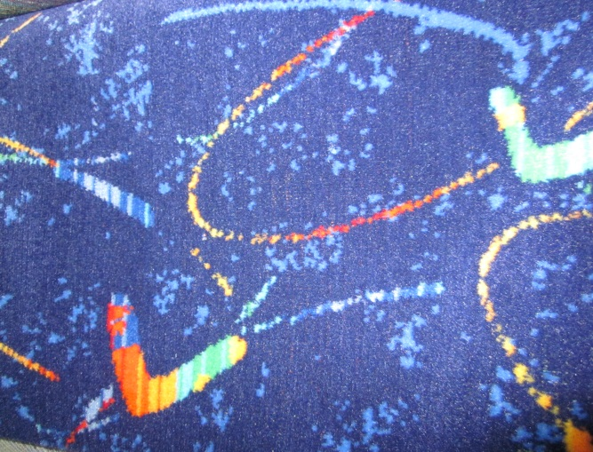 | Autobusi: SU12, SU15, SU18 (2001-2005.g.), MB530, MB530L, MB530G (2001-2006.g.), SU18 E6 (2014-2016.g.), nSU12 E6, nSU18 E6 (2017.g.), SU18 E6 NK2 (2021-2022.g.); Trolejbusi: GST-18, 24TR, 27TR, T18,75 H2; Tramvaji: 15T (visu modifikāciju), T3A, T3M, T3MR. | t.m | 1064 |  |  |  |  | 0
2.daļa | Audums sēdekļiem KNEITZ. audums WASIS FH grun / 6861-9155. | 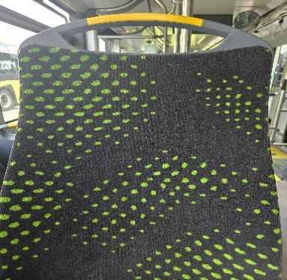 | Autobusi: SU12 Electic (2023.g.). | t.m | 38 |  |  |  |  | 0
 | t.m- tekošais metrs
 | *Iekļautas visas ar preci un piegādi saistītās izmaksas

